Лист1
Характеистика | Сайт
 | 1-й | 2-й
Визуальный анализ
Адрес (скриншот главной стра ницы в приложении) |  | 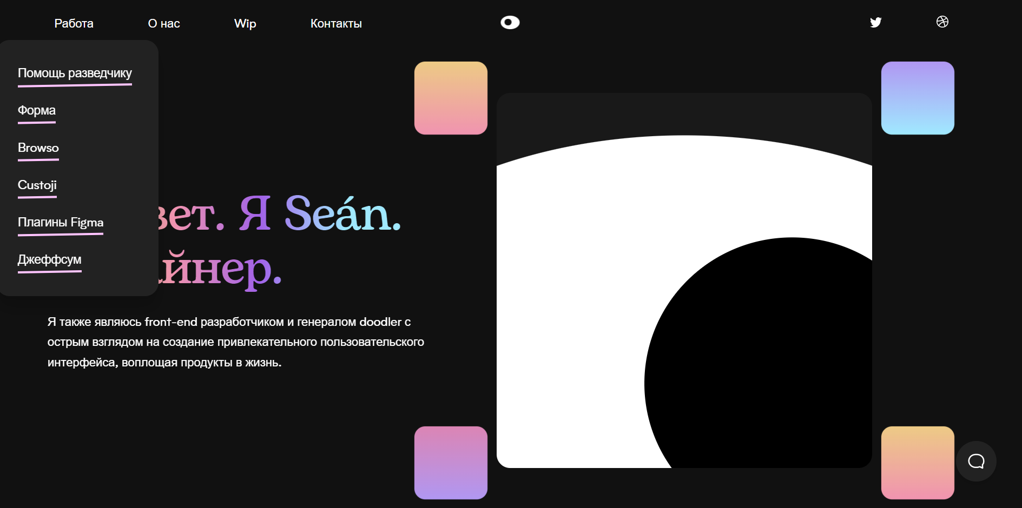
Ссылка | http://brandoncjohnson.com/ | https://www.seanhalpin.design/
Кого? | Брендон Джонсон | Sean halpin
Дизайн и его яркие элементы | Ченрно-белый минималистический дизайн | Черно - белый минималистический дизайн Из ярких элементов выделяются: Картинки
Коэффициент привлекательности | 9 | 10
Технологический анализ
Кросс-браузерность | Поддерживается | Поддерживается
Адаптивность | Поддерживается | Поддерживается
Производительность (YSlow) | 96% | 99%
Скорость загрузки (F) | 0,6 с | 0,4 с
Ключевые слова | Отсутствуют | Отсутствуют

